要件定義（構造化詳細）
 | 必須 | 内容 |  |  | 備考
入力ファイル | o | (例) xrd_sto001.ras
出力ファイル（項目） |  | ファイル種別 | ファイル名 | 処理内容
出力ファイル |  | データファイル | xrd_sto001.ras | -- | .ras, .rasx, .TXT, .uxdファイル
 |  | メタデータファイル | metadata.json | --
 |  | 構造化ファイル | xrd_sto001.csv | -- | ヘッダー部: 要件定義(設定ファイル)に基づいて設定 データ部: x軸: データファイルのデータ部の1列目 y軸: .ras, .rasx: データファイルのデータ部の2列目 * 3列目 .TXT, .uxd: データファイルのデータ部の2列目
 |  | 代表画像ファイル | xrd_sto001_log.png | -- | 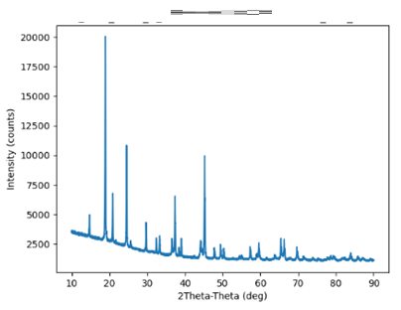 ラベル: 構造化ファイルのヘッダー部に基づいて出力 グラフ: 構造化ファイルのデータ部に基づいて出力 タイトル: 入力ファイル名(拡張子を除く) メモリ: 代表画像の設定（linear/log）によって選択。logの場合ファイル名に_logが付与される。
 |  | 画像ファイル | xrd_sto001_log.png | -- | 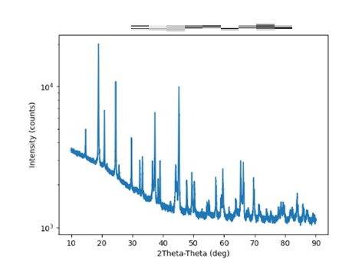
 |  | 構造化ファイル | xrd_sto001.html | -- | 